Sheet1
模块 | 页面 | 期望 | 备注
自助订房 | 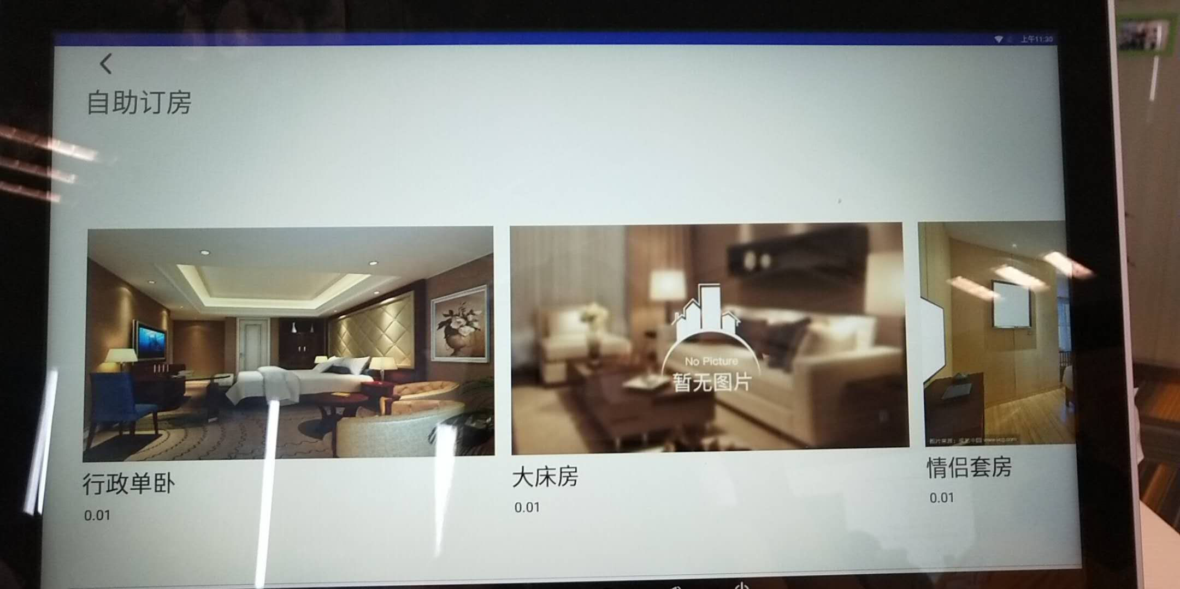 | 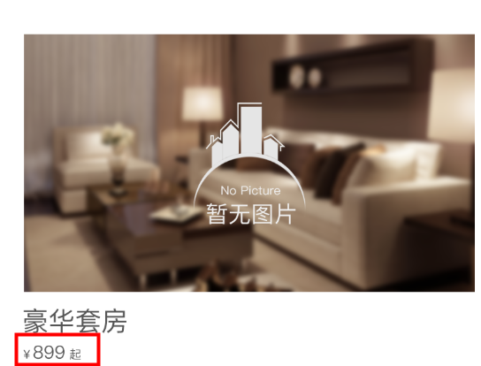 | 详见设计稿 上面的那个蓝色的条条去掉
 | 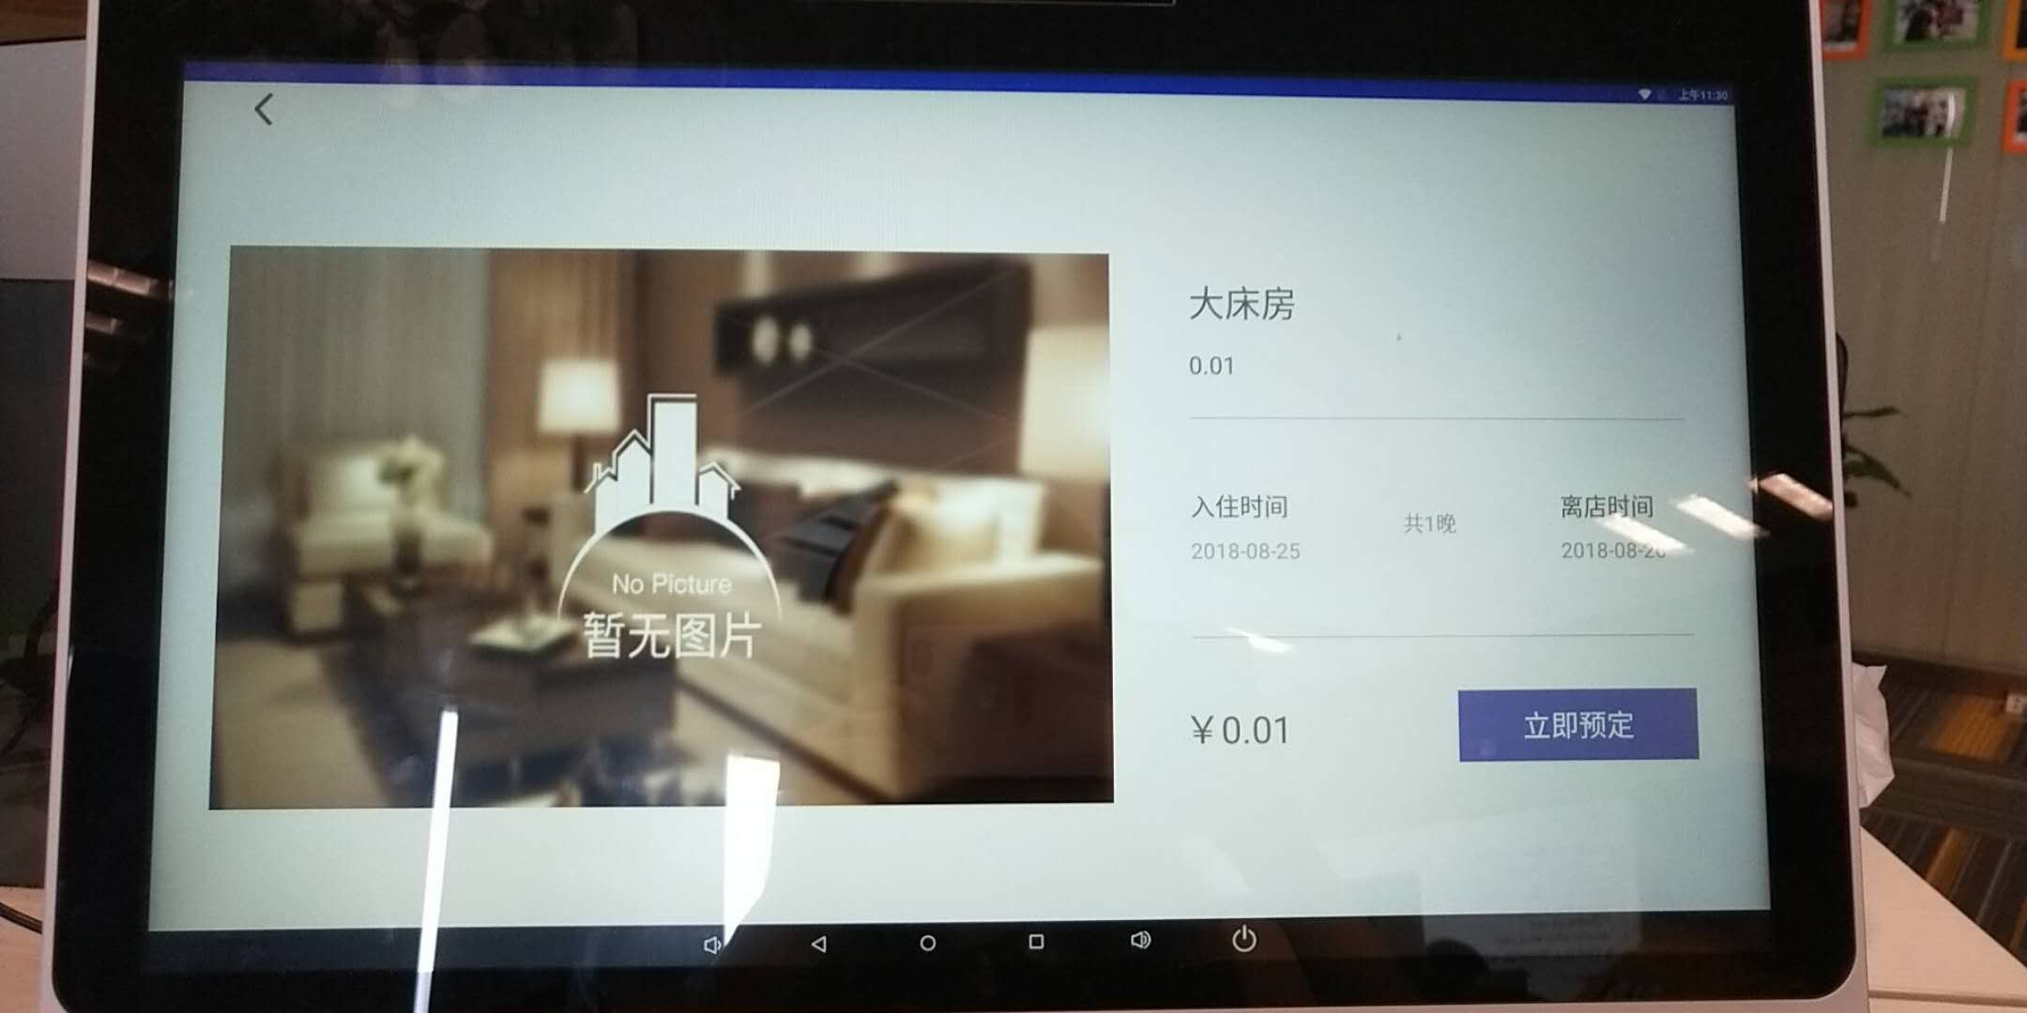 | 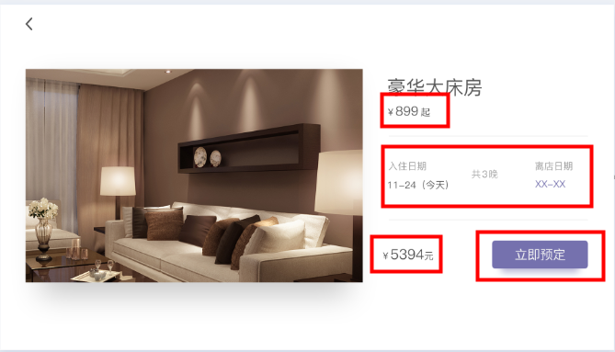 | 详见设计稿
 | 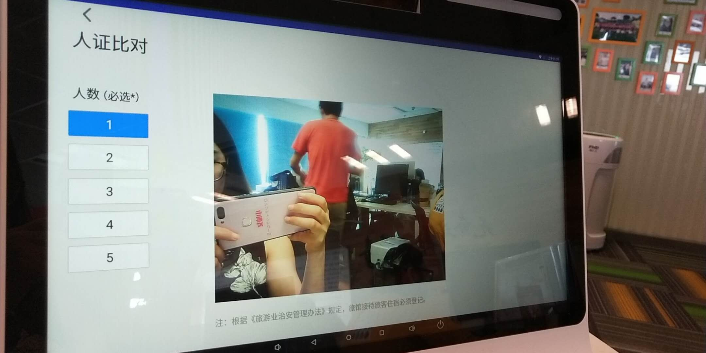 | 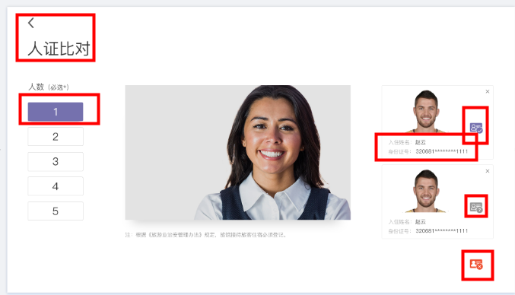 | 1.返回按钮位置对对齐，详见设计稿 2.选项颜色详见设计稿 3.证件信息字号及颜色详见设计稿 4.人证是否对比成功的三种标志详见设计稿 5.人证比对是否通过的提示未有，详见设计稿 6.人证比对过程优化，前端不要有黑屏
 | 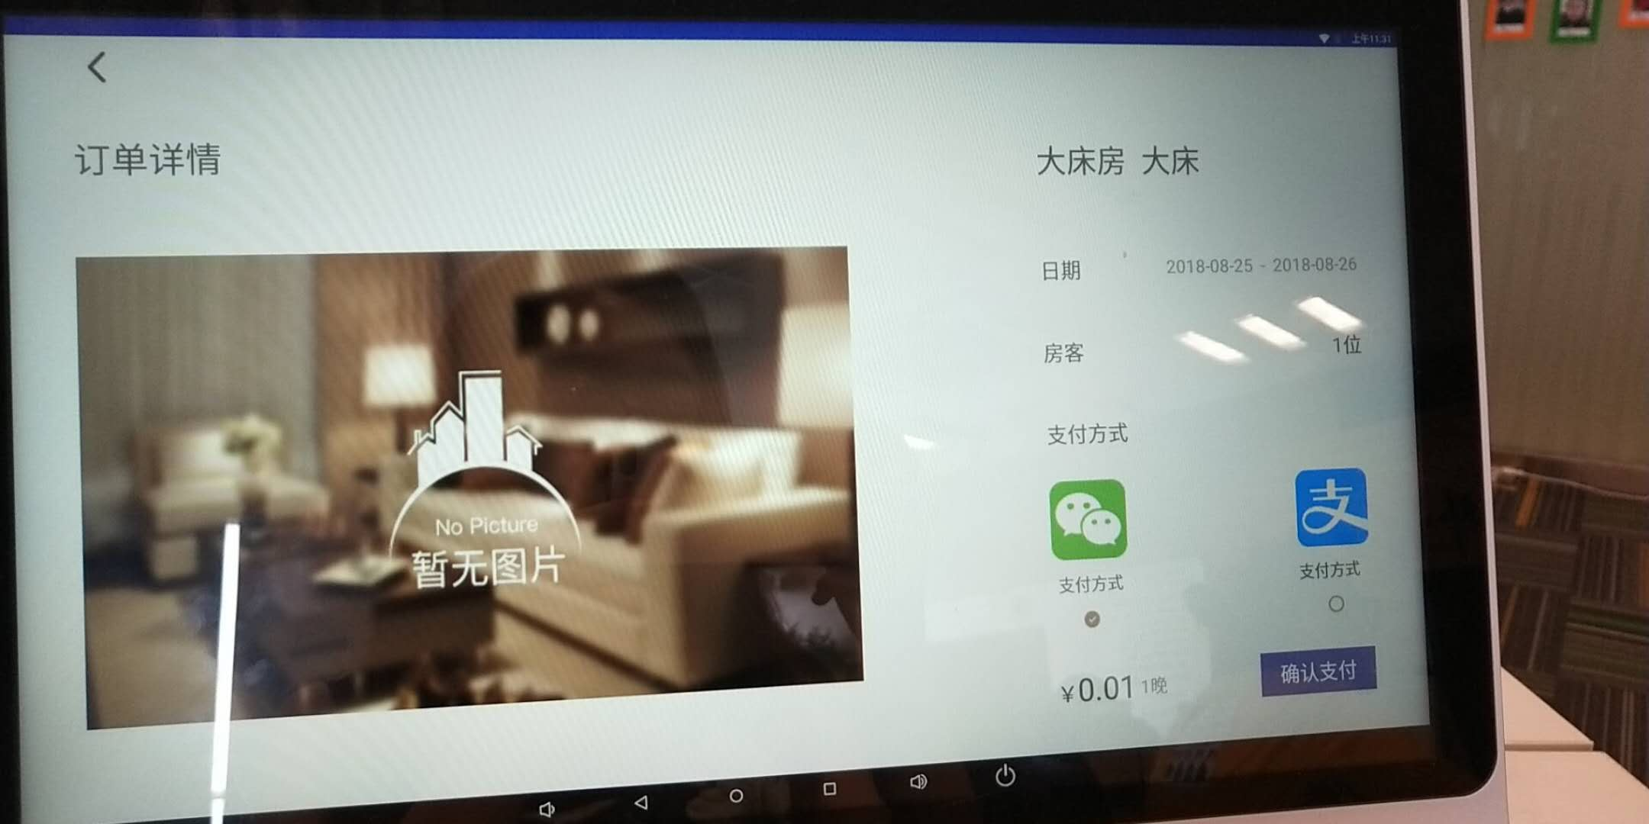 | 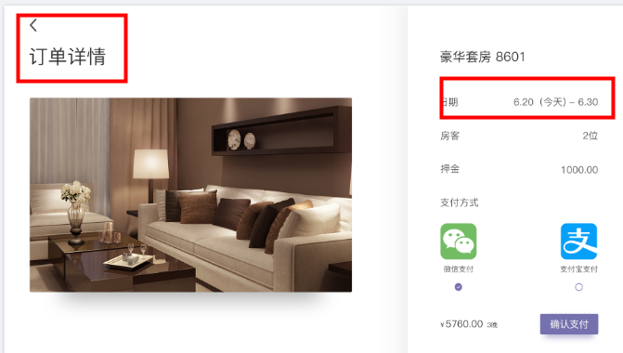 | 详见设计稿
 | 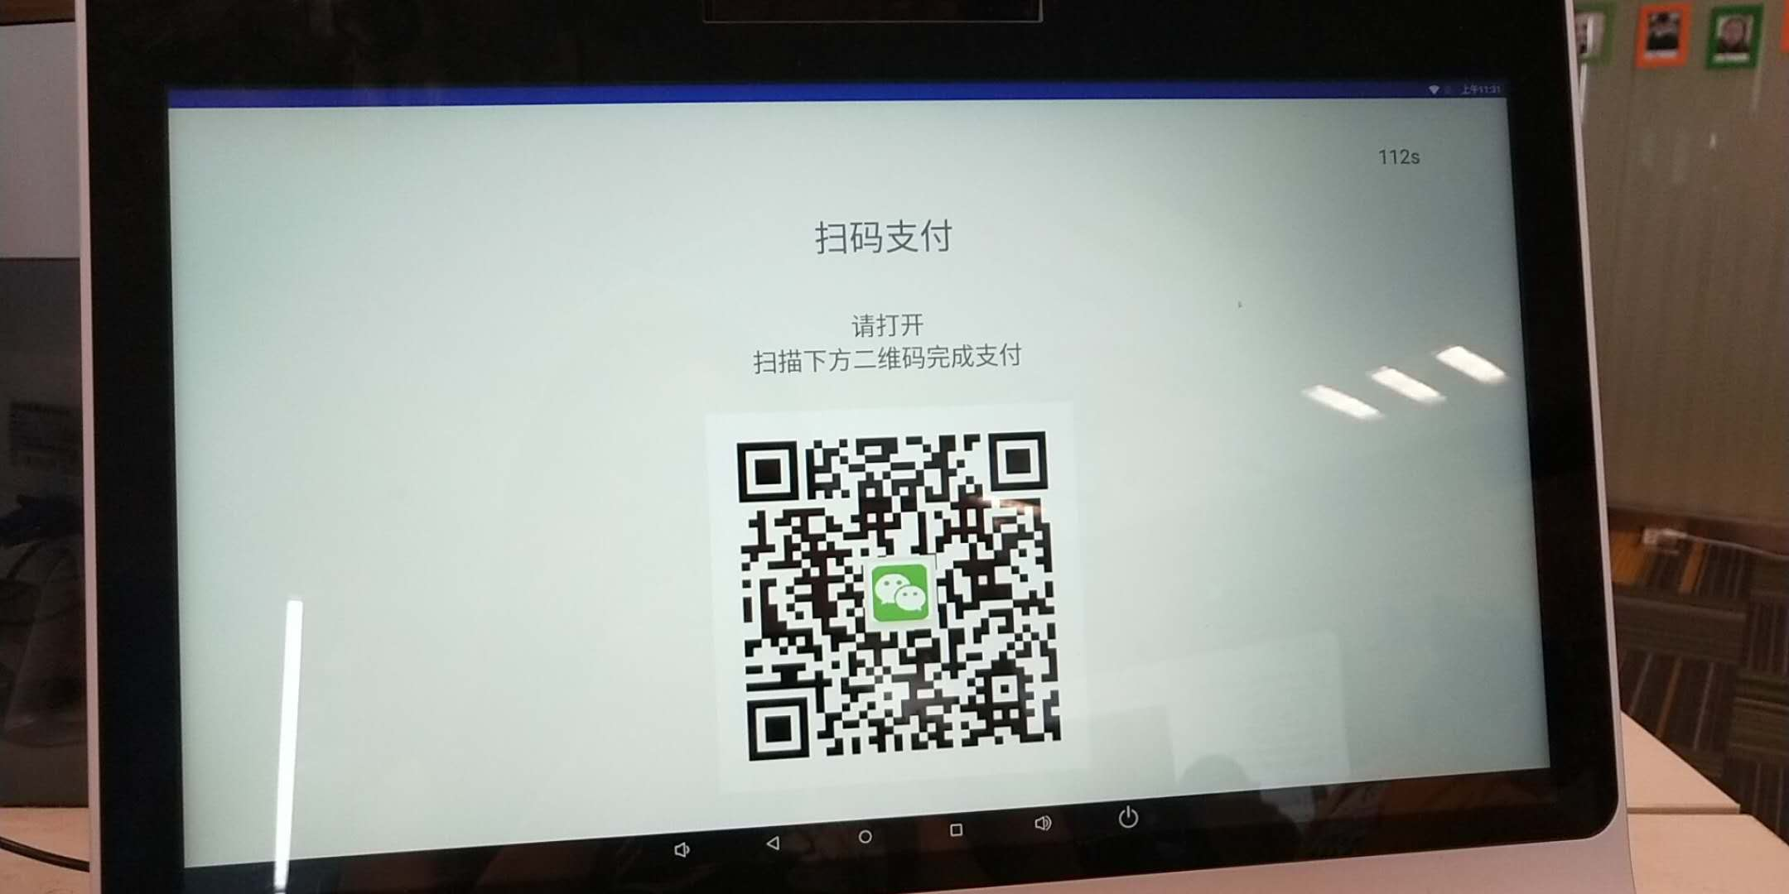 | 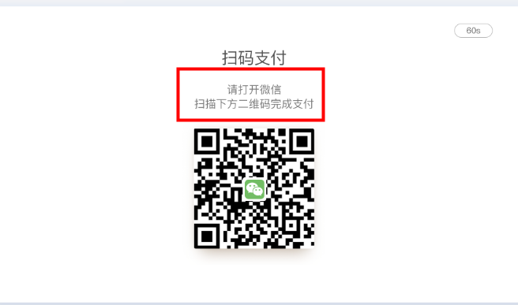 | 选择支付方式后（该处需要显示打开的是支付宝还是微信）
 | 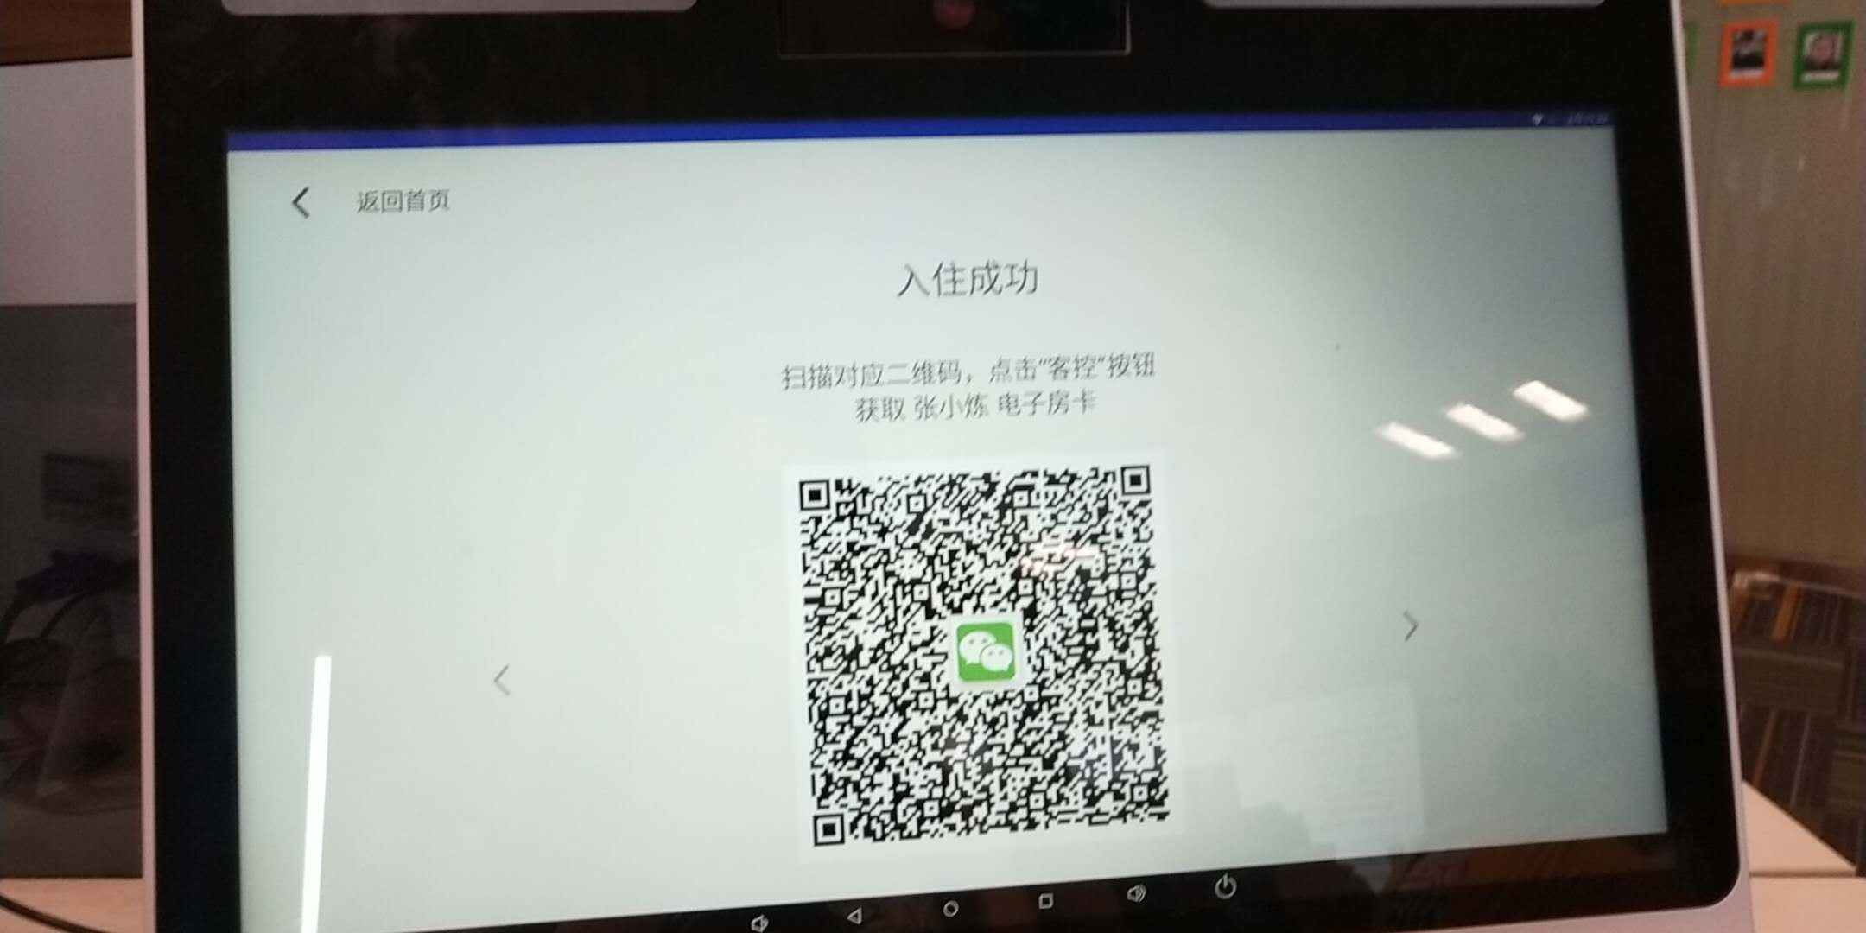 | 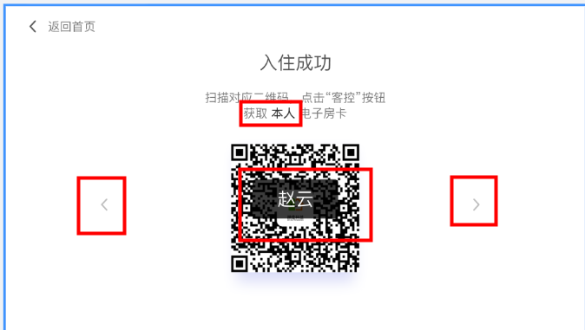 | 1.获取本人的电子房卡，不要显示客人的姓名 2.当多于一个房卡时左右点击滑动的才显示 3.房卡对应的客人姓名以设计稿的样式呈现，持续3S后消失 4.二维码中间的微信logo去掉
 | 退房流程的时间显示不对
 | 订单入住进来的时间显示也不对
 | 人证比对模块的音频没有加上

 | 证件查询订单，如果没有查到的暂未查到订单的提示页面没有
 | 人证比对页面会闪待调整
 | 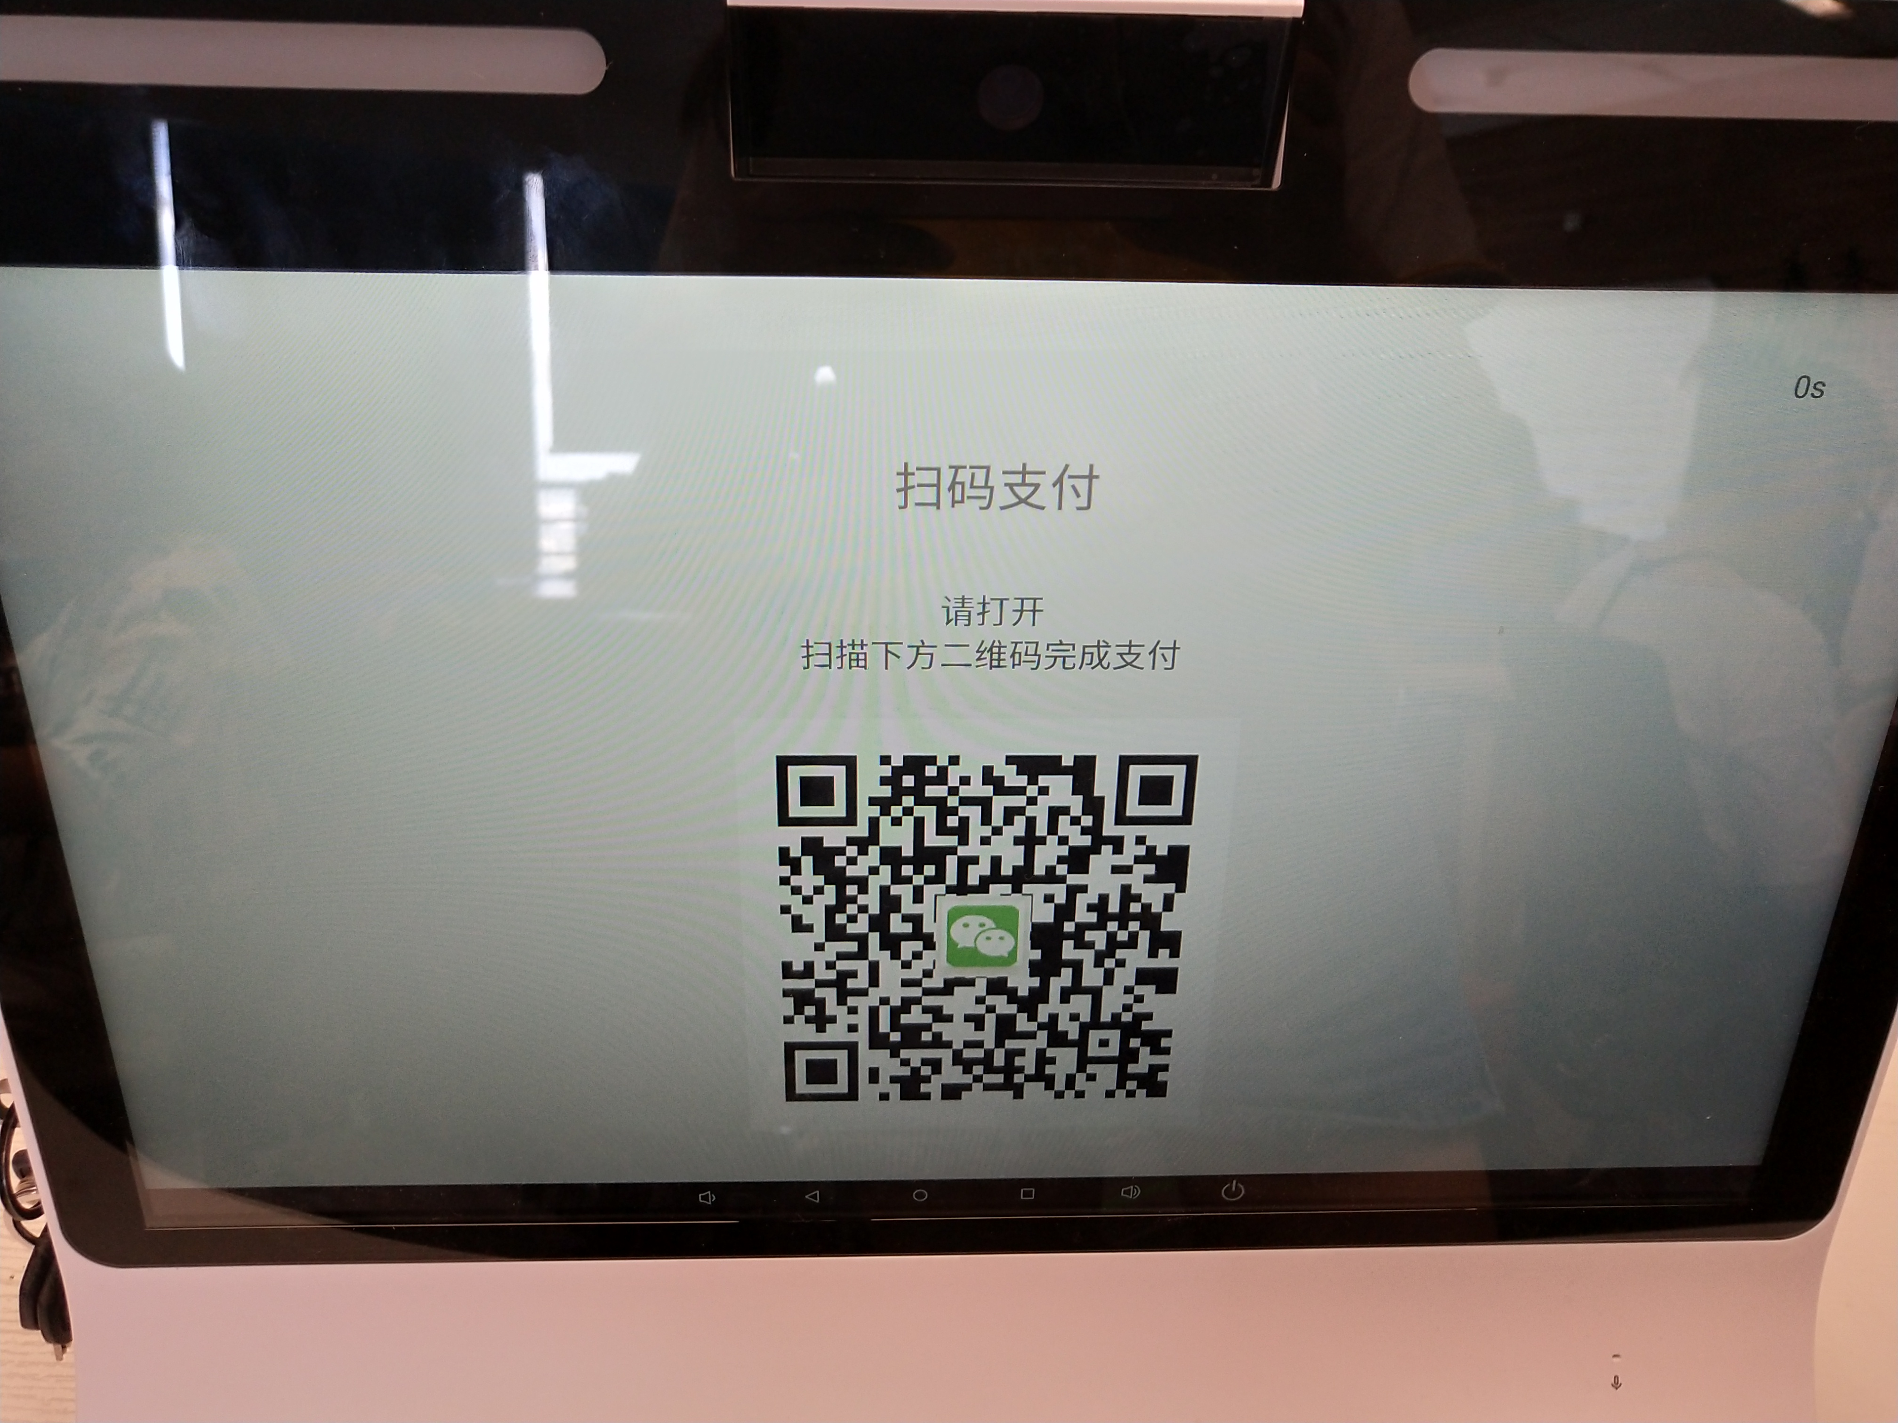 | 支付等待超时，进入确认是否重新支付页面，点击重新支付，期望是进入支付二维码页面，依然倒计时等待扫码支付
 | 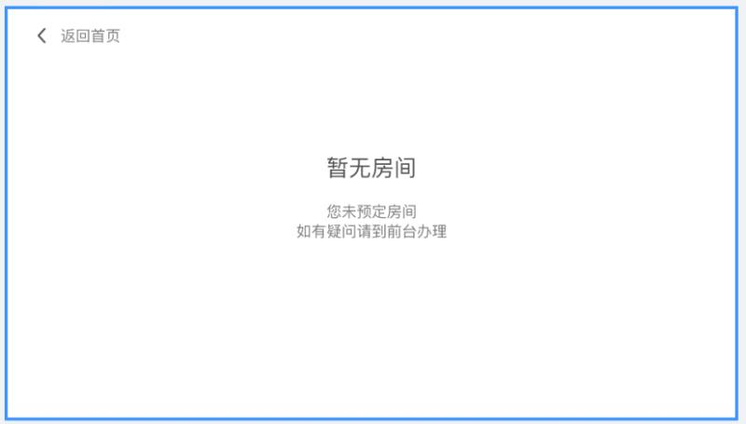 | 身份证查询不到订单，该界面暂时没有做，请尽快补上
 | 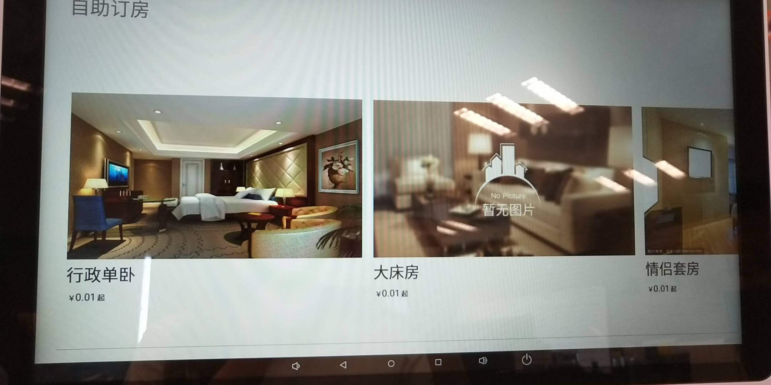 | 这下面这条线去掉
 | 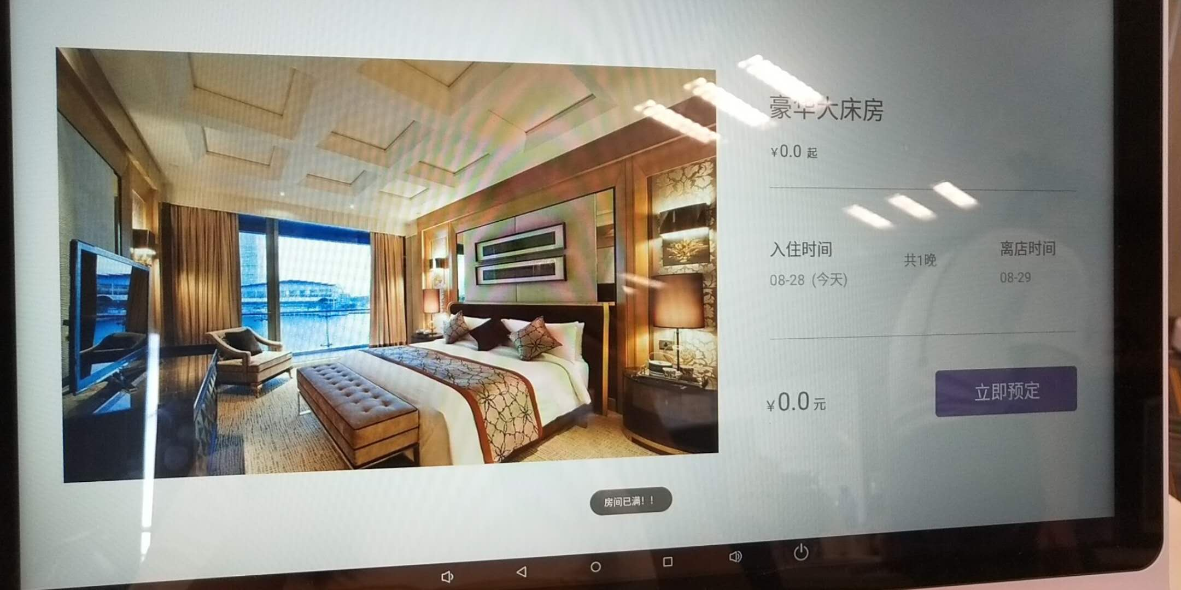 | 弹框做大点
 | 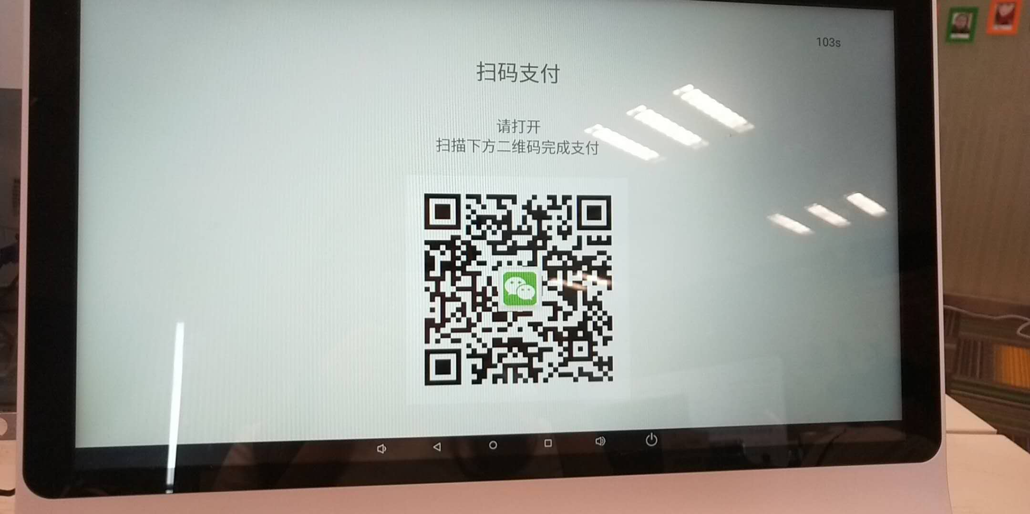 | 打开支付宝，或者微信，文案写上去
 | 获取房卡模块下，如果没有订单的跳转的应该是暂无房间的页面
 | 自助订房模块下，比对成功的音频不要有入住愉快
 | 房卡显示页面的二维码不要有中间的微信图标
 | 首页日期没有显示24小时制的时间，系统时间目前已经是24小时的时间了

